画面レイアウト
画面レイアウト

業務機能名 | 基本給管理リスト |  |  | 画面名称 |  | 作成日 | 2023-05-22 | 作成者 | しゃ
画面ID | P005 |  |  | 備考 |  | 更新日 |  | 更新者

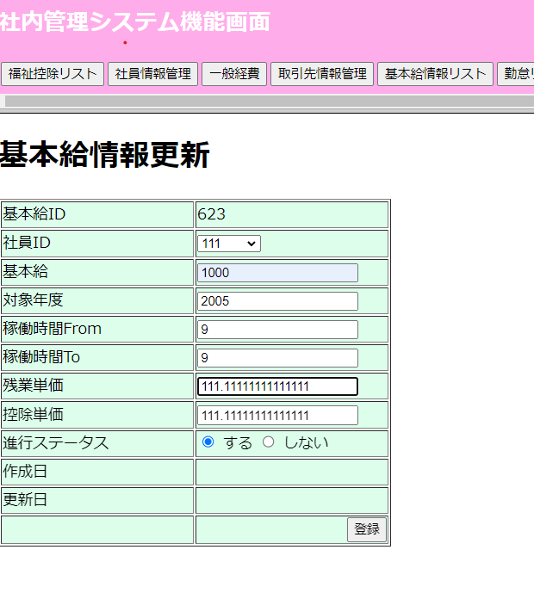

 |  | 項番 | 項目名称 |  | コントロール種別
 |  | 1 | 基本給管理リスト |  | ラベル
 |  | 2 | 基本給ID |  | テキスト
 |  | 3 | 社員ID |  | セレクトボックス
 |  | 4 | 基本給 |  | テキスト
 |  | 5 | 対象年度 |  | テキスト
 |  | 6 | 稼働時間From |  | テキスト
 |  | 7 | 稼働時間To |  | テキスト
 |  | 8 | 残業単価 |  | テキスト
 |  | 9 | 控除単価 |  | テキスト
 |  | 10 | 進行ステータス |  | ラジオボタン
 |  | 11 | 作成日 |  | テキスト
 |  |  | 更新 |  | テキスト
 |  | 13 | 登録 |  | ボダン

